All
 | Wijkwandeling 01 oktober 2022

 | Wijk Hoek | Actie | Status en voorstel | Controle
 |  | tot nu 20-05-2023 |  | 2023-05-20
H1 | Rond punt schommelei,kapelstraat,brouwerslei nog steeds gevaarlijk voor fietsers en voetgangers. | nihil | Fietsers hebben hier geen voorrang. Indien ze zich aan de regels houden is er geen pobleem. Fietsers denken dat ze altijd en overal voorrang hebben. Zie de haaietanden en omgekeerde driehoeken op de fietspaden. Er is geen voetpad (zeebrapad) voor voetgangers. Zeebrapad over Schommelei en Brouwerslei zou al veel veiliger zijn. | Gilbert
H2 | brouwerslei,lamotlei geen veilige oversteekplaats | nihil | Zeebrapad aanleggen over de Brouwerslei is dringend nodig. | Gilbert
H3 | brouwerslei,lamotlei geen nummering,nog steeds die verkeerd rijden. | nihil | Onder straatnaambord de nummers aanbrengen. | Gilbert
H4 | vuilbakken | ? | ? | Gilbert
H5 | Nog steeds wildparkeerders | nihil | Handhaving kan beter | Gilbert
H6 | Hondenweide word ook nog gevraagd | nihil | ? | Gilbert
H7 | Snelheid brouwerslei | nihil | Handhaving is onbestaande. Extra verkeersplaten (max 50 km/uur) plaatsen | Gilbert

 | Wijk De Schomme

S1 | Geluidsoverlast Schommelei | nihil | Er wordt al jaren een anti geluidberm gevraagd zoals aan overkant Schommelei voor de woningen van de Bomenstraat Ook fluisterasfalt of 'stil' asfalt zal helpen. Max 30 km/uur vanaf ingang parking De Schorre tot rondpunt Bar Tabac zal het geluid naar beneden halen. | Gilbert
S2 | Kruising fietspad met Wyckmansveld, waarom vertragende constructies weggenomen? (ijzeren contructies of groenvakken) | nihil | Bewoners zijn niet geraadpleegd! Argument om plantbakken weg te nemen houdt geen steek. (Moeilijk te onderhouden) Waarom staan er op andere plaatsen dan nog wel van die plantvakken. Er moet wel iets ander in de plaats komen om te verwittigen voor het fietspad. HUIDIGE TOESTAND IS NIET VEILIG! | Gilbert
S3 | Voorrangsregels toegang wijk, begin Wyckmansveld verwarrend. | nihil | Het blijft verwarrend, verschil tussen parking en achteruitweg (voorrangsweg?) is haast niet te zien. | Gilbert
S4 | Retentiebekkens tussen wijk en De Schorre: Snoeien en uitkuisen | nihil | Opvangbekkens staan nog steeds vol wildgroei | Gilbert
S5 | Achterzijde Kerkhofstraat: Autokerkhof? | opgelost | Autowrakken en rommel zijn weggenomen en alles is opgekuist | Gilbert

S6 | Aantal puntjes voor De Schorre. |  |  | Gilbert

S7 | * langs het fietspad tussen de Schorre en wijk De Schomme ligt een grote omgevallen boom! | is OK | Boom ligt voor niets of niemend in de weg. Kan gerust zo blijven. Zal in de loop van volgende jaren langzaam vergaan en zo een plek geven aan alle mogelijk natuurlijk leven. | Gilbert
S8 | * quid houten afsluiting aan parking Prawiel? | opgelost | Is rechtgezet | Gilbert
S9 | * voor Heike 23 zijn de straatstenen verzakt; | opgelost | Geen verzakking meer | Gilbert
S10 | * waar is de houten tafel + banken gebleven, die op het speelpleintje stond en wat met de graffiti op de speeltuigen? | nihil | Tafel en banken nog niet terug | Gilbert
S11 | * langs Elshage 12 is de groenbak kapot | opgelost? | Geen defect aan gezien | Gilbert
S12 | * langs Wyckmansveld nr.5 is de telenetkast kapot | opgelost | Afdekkap van kastje is vervangen | Gilbert
S13 | * verschillende groenbakken staan leeg. | nihil | Staan waarschijnlijk leeg omdat ze moeilijk te onderhouden zouden zijn? Is ook de reden, volgens de groendienst, dat er 4 zijn weggenomen aan kruising fietspad met Wyckmansveld | Gilbert
 | Heeft het nog zin om een wijkwandeling te houden, van al de opmerkingen horen we toch niets meer! |  |  | Gilbert

 | Wijk Bosstraat
 |  |  |  | 2023-06-21
B1 | Hoek Pastorijstraat / Schoolstraat: de octopus paal zou beter verplaatst worden naar de overkant van die hoek | OK | Paal staat opgesteld voor zicht uit andere rijrichting, komende van Bosstraat. | Jan
B2 | Afval problemen in het prieeltje Speelpleintje) |  | Vuilnisbak verplaatsen? | Jan
B3 | Dakbedekking prieeltje onmiddellijk aan vervanging toe. |  | Zie tabblad Diverse Gaten in dakbedekking!!!! | Jan
B4 | Ouders die hun kinderen naar en van school doen doen aan wild parkeren… Dat brengt ergernis bij de buren en zelfs andere ouders. Midden in de straat stoppen om kinderen uit de auto te laden, achter hun staat volk te wachten… Een zoen en vroem strook/straat zou misschien iets kunnen zijn. |  | Aanspreekpunt? Verantwoordelijke dienst? Status? | Jan | 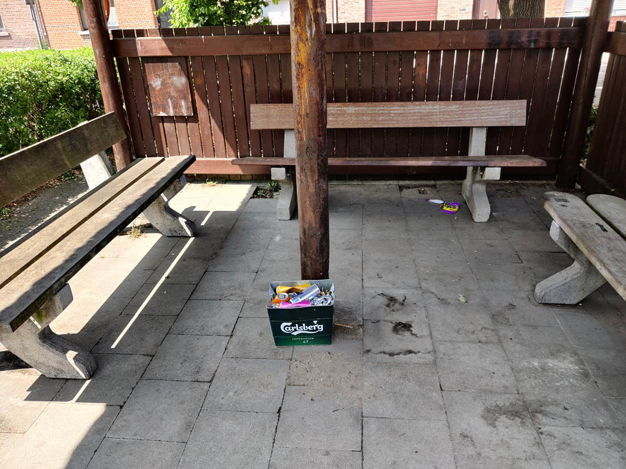
B5 | De busstrook in de Schoolstraat wordt niet meer gebruikt: Zoen en Vroem zone? |  | Zie B4 | Jan
B6 | Een buur klaagt dat de spiegels in de Nachtegaalstraat (over de Schoolstraat) zouden beter afgesteld moeten worden. |  | Ik zie het probleem niet, maar te controleren door bevoegde instantie aub. | Jan
B7 | veel zwerfvuil in de wijk |  | Algemeen probleem | Jan
B8 | snelheids en verkeers overtredingen in de 1 richtingstraten. |  |  | Jan
B9 | betere aanduiding dat honden laten poepen in speeltuin en speelplein(schorre) niet kan! |  |  | Jan
B10 | veel sluikstort GFT rond de bosjes unit |  |  | Jan
 |  |  |  | Jan
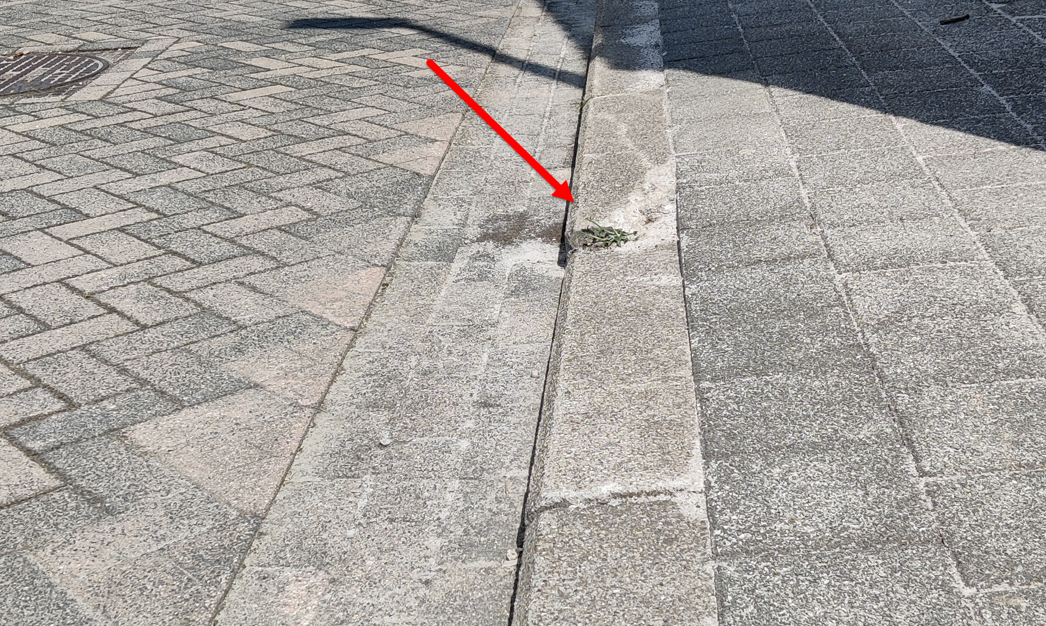
B11 | Verzakking boordstenen ter hoogte van Sint Kathelijnestraat 50. |  | Melding aangemaakt (21/06/2013) | Jan
B12 | Zone 30 uitbreiden voor de hele wijk bosstraat. Dus ook de nachtegaalstraat. |  | Aanspreekpunt? Verantwoordelijke dienst? Status? | Jan
B13 | Veiligere schoolomgeving door plaatsen sas in de Dirkputstraat. |  | zie tabblad Sas Villa Kakelbont | Jan

 | Facebook
FB1 | Vuilbak speelpleintje (Pastorijstraat) |  | zie B2 | Jan
FB2 | Zone 30 - betere aanduiding, vb. zie Reet |  |  | Jan
FB3 | St. Katelijnestraat: Bomen snoeien tegen huizen | OK |  | Jan
FB4 | Vuilbakken |  |  | Jan
FB5 | Rode postbus in de wijk (Bosstraat) |  | Aanspreekpunt? Verantwoordelijke dienst? Status? | Jan
FB6 | Plantbakken in Dirkputstraat: Keuze aanplanting. |  | zie tabblad Diverse. Plantbakken staan wel zéér dicht bij mekaar. Beter spreiding mogelijk? | Jan
FB7 | Snelheidscontrole in Dirkputstraat, maar dan wel met flitscamera. |  |  | Jan

Bosstraat
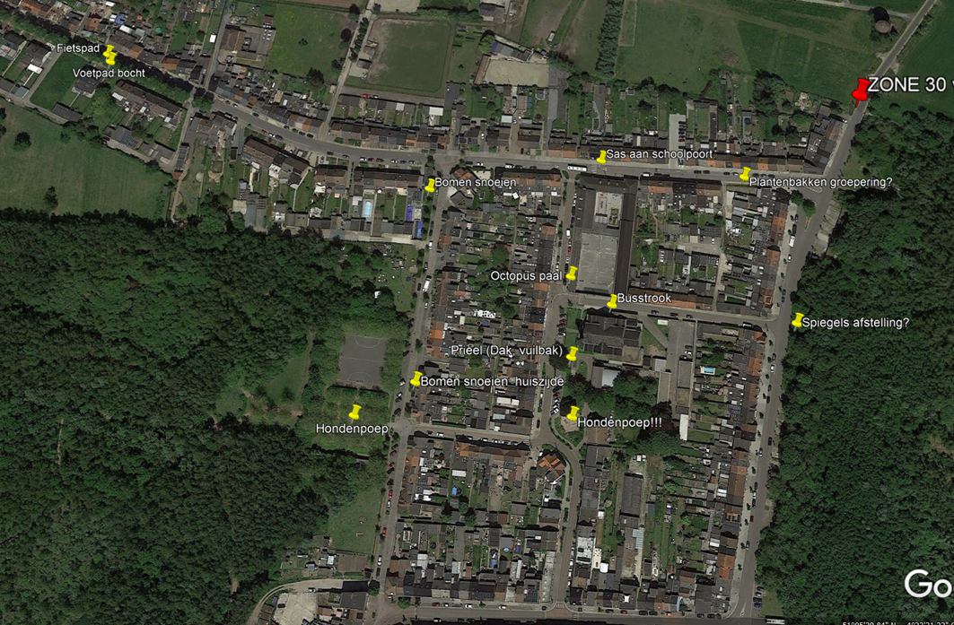
Zone 30 uitbreiden
 | Nachtgaalstraat: vanaf watertoren
 | Dirkputstraat: vanaf parking De Schorre (veiliger in-, uitgang parking De Schorre, Kleine Steylen)

Sas Villa Kakelbont
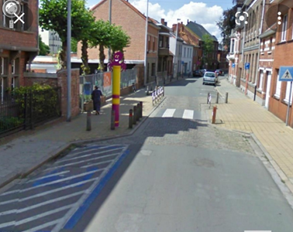
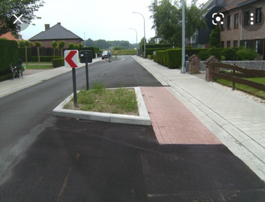
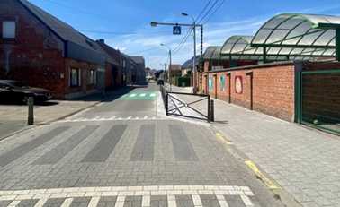
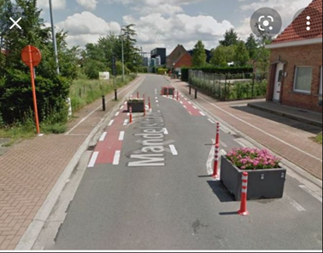
Voor een veiliger schoolomgeving
 | Snelheidsremmer door aanleggen versmalling

 | Voorstel Patrick Vermeeren

Diverse
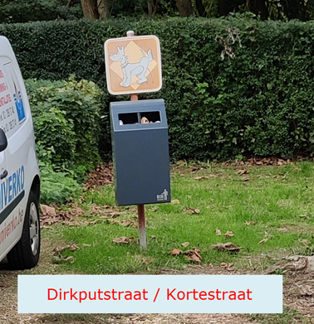
Prieel Pastorijstraat
 | Plaatsing vuilnisbak niet optimaal.
 |  | Kan deze korter bij prieel?

 | Dak prieel lekt.
 | Dakbedekking dringend aan vervanging toe.

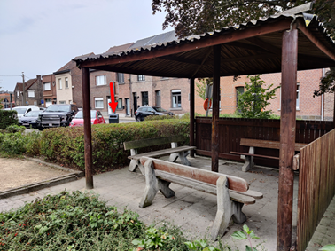
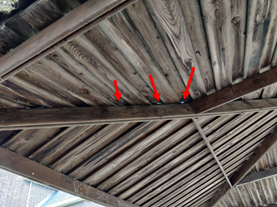

Bloembakken staan wel héél erg gegroepeerd.

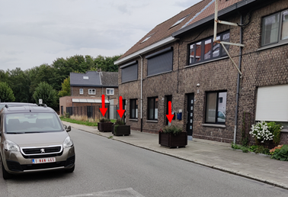

Duidelijk en mooi

